RF02
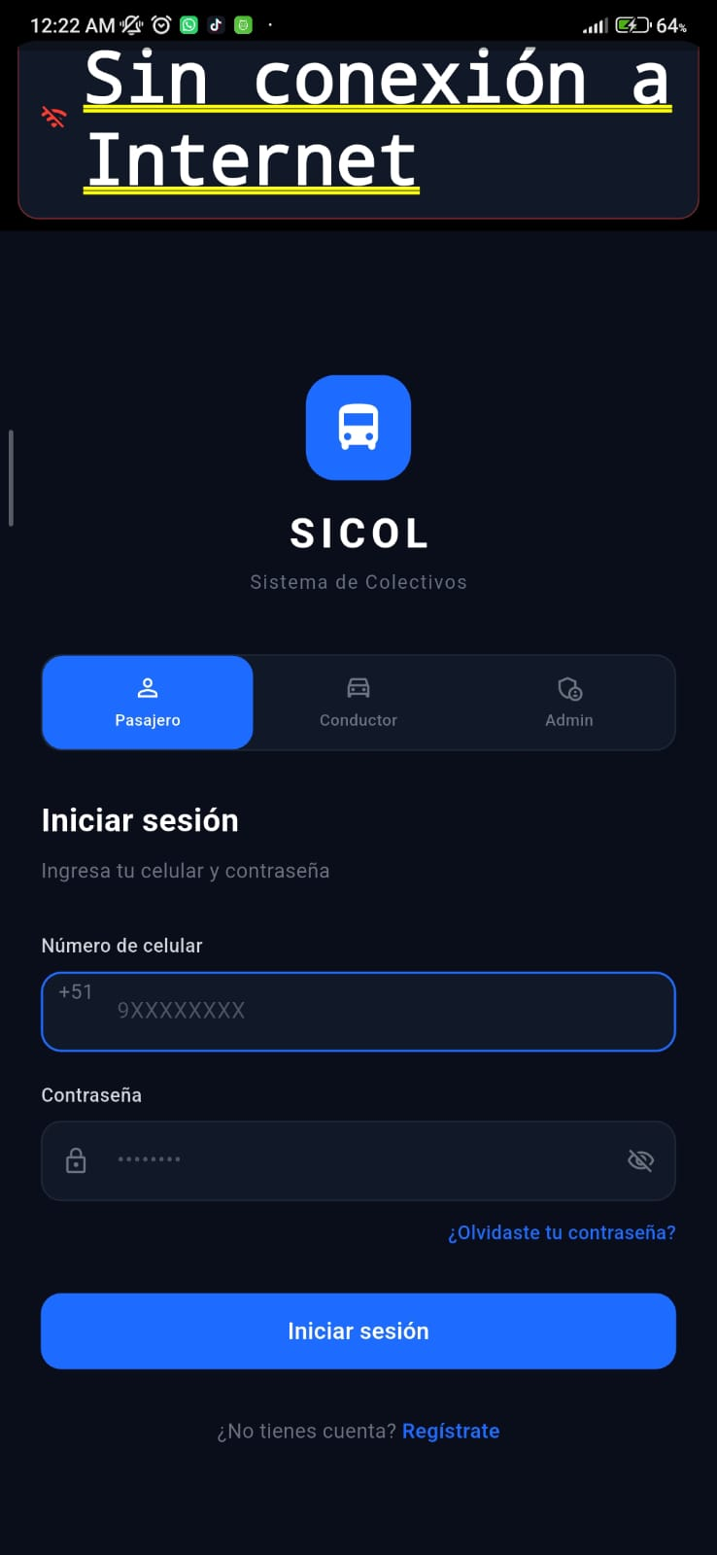
CASOS DE PRUEBA — RF02: Inicio de Sesion del Pasajero
# | Escenario | Precondicion | Accion del actor | Resultado esperado | Resultado obtenido
CP01 | Flujo exitoso — Acceso concedido | - Usuario registrado. - App instalada. - Conexión a internet. | El usuario selecciona 'Pasajero', ingresa su número de celular y contraseña correctos, y presiona el botón para ingresar. | El sistema valida las credenciales y redirige exitosamente al usuario a su panel principal.
CP02 | Credenciales incorrectas (EA01 y Regla 2) | Usuario registrado. | El usuario ingresa su celular pero se equivoca en la contraseña (o viceversa). | El sistema deniega el acceso y muestra un mensaje genérico (ej. "Credenciales incorrectas") sin especificar si el error está en el celular o en la contraseña.
CP03 | Usuario no registrado (EA02) | Número de celular no existe en la base de datos. | El usuario intenta iniciar sesión con un número que no ha sido registrado y cualquier contraseña. | El sistema bloquea el acceso y muestra un mensaje informativo indicando que la cuenta no existe o no está registrada.
CP04 | Bloqueo por 3 intentos fallidos (Regla 3) | Usuario registrado. | El usuario ingresa credenciales incorrectas por tercera vez consecutiva. | El sistema bloquea la cuenta inmediatamente (conectando con el flujo del RF40) y muestra el mensaje de recuperación.
CP05 | Errores de conexión y servidor (EX01 y EX02) | Dispositivo sin internet (o servidor caído simulado). | El usuario intenta iniciar sesión. | El sistema no procesa la solicitud y muestra un aviso para revisar la conexión o intentar más tarde.

